背包
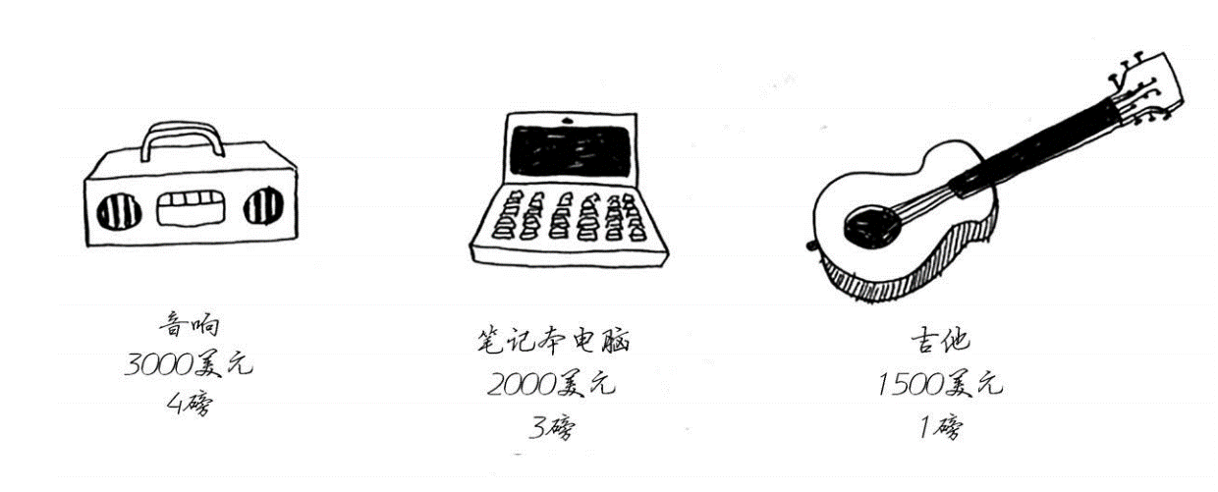
 | 1 | 2 | 3 | 4
吉他（G） | $1500 G | $1500 G | $1500 G | $1500 G
音响（S） | $1500 G | $1500 G | $1500 G | $3000 S | iPhone重量1磅，价值2000美元
笔记本电脑（L） | $1500 G | $1500 G | $2000 L | $3500 GL | MP3播放器重1磅，价值1000美元
iPhone（I） | $2000 I | $3500 IG | $3500 IG | $4000 IL
MP3（M） | $2000 I | $3500 IG | $4500 IGM | $4500 IGM

行的排列顺序发生变化
 | 1 | 2 | 3 | 4
音响（S） | ∅ | ∅ | ∅ | $3000 S
笔记本电脑（L） | ∅ | ∅ | $2000 L | $3000 S
吉他（G） | $1500 G | $1500 G | $2000 L | $3500 LG

旅游
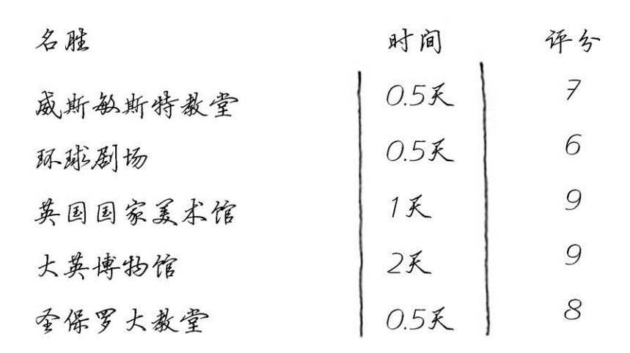
 | 0.5 | 1 | 1.5 | 2
威斯敏斯特教堂（W） | 7 W | 7 W | 7 W | 7 W
环球剧场(G) | 7 W | 13 WG | 13 WG | 13 WG
英国国家美术馆(N) | 7 W | 13 WG | 16 WN | 22 WGN
大英博物馆(B) | 7 W | 13 WG | 16 WN | 22 WGN
圣保罗大教堂(S) | 8 S | 15 WS | 21 WGS | 24 WNS

